Hoja1
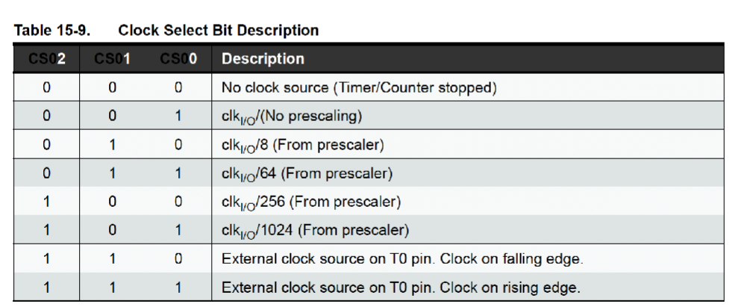
 |  |  |  |  |  | Formula
Timer0 |  |  |  |  |  |  | Selección clock
 | Prescaler
 | Timer size (bits) | 8
 | System Clock Frecuency | 16000000
 | System Clock Prescaler | 16
 | Clock I/O Frecuency | 1000000
 | Clock I/O Prescaler | 64
 | Desired Delay | 0.01
 | t delay | 0.01 | 10 ms
 | f clck | 16000000 | 1M |  | Prescalers
 | 2*(8) | 256 |  |  | 8
 |  |  |  |  | 16
Valor experimental | 625 |  | prescaler | 625 | 64 | Tipos de prescaler
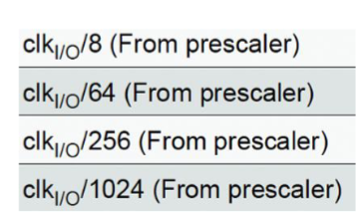
Valor más cercano | 1024 |  |  |  | 256
 |  |  |  |  | 1024
T MAX | 16.384 | ms | TCNT0 | 99.75
 |  |  | OCR0A | 156.25

Timer1
prescaler | 8 |  |  | Prescalers
t delay | 0.5 |  |  | 8
f clck | 16000000 |  |  | 16
2*(16) | 65536 |  |  | 64
 |  |  |  | 256
prescaler | 122.07 |  |  | 1024

t mx | 4.19
 |  |  |  | TCNT1 | 57,723.50
 |  |  |  | 0CR1A | 7,812.50

Timer2

 |  |  |  | Prescalers
t delay | 0.02 |  |  | 8
f clck | 1000000 |  |  | 16
2*(8) | 256 |  |  | 64
 |  |  |  | 256
 |  |  |  | 1024
prescaler | 78.13

 |  | TCNT2 | 177.875
 |  | OCR2A | 78.125

